26032024
2024 г. |  | Поступление 26.03.2024 |  |  |  | филиал в г. Алматы
 | ТОО "Казах Кенсе" | Указаны розничные цены. Скидки применяются в зависимости от объема заказа.
# | Артикул | Название | Изображение | Цена | Валюта | Кол-во | Итоговая стоимость | Ссылка
1 | 7-Б4гр80-55919 | Блокнот А4, 80л, гребень, клетка, BG "Mono circle". твердая подложка, | 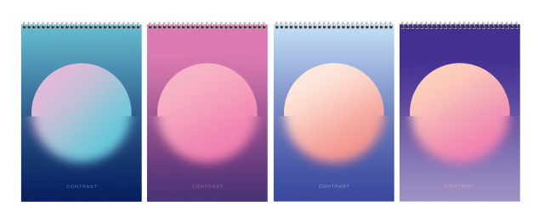 | 819 | тг. |  | 0 | на сайт
2 | 7-Б5гр60-12149 | Блокнот А5, 60л, гребень, клетка, BG "Office book", мягкая обдожка |  | 365 | тг. |  | 0 | на сайт
3 | 7-Б6гр60-8887 | Блокнот А6, 60л, гребень, клетка, BG "Время путешествий" |  | 206 | тг. |  | 0 | на сайт
4 | 7-Б5гр60-8593 | Блокнот А5, 60л, гребень, клетка, черный,BG "Для конференций", мягкая обложка |  | 365 | тг. |  | 0 | на сайт
5 | 7-Б5гр60-8589 | Блокнот А5, 60л, гребень, клетка, синий,BG "Для конференций", мягкая обложка |  | 365 | тг. |  | 0 | на сайт
6 | 7-Б5гр60-8592 | Блокнот А5, 60л, гребень, клетка, серый,BG "Для конференций", мягкая обложка |  | 365 | тг. |  | 0 | на сайт
7 | 7-Б5гр60-8591 | Блокнот А5, 60л, гребень, клетка, зеленый,BG "Для конференций", мягкая обложка |  | 365 | тг. |  | 0 | на сайт
8 | 7-Б6гр60-8598 | Блокнот А6, 60л, гребень, клетка, чёрный , BG "Для конференций" |  | 206 | тг. |  | 0 | на сайт
9 | 7-Б6гр60-8595 | Блокнот А6, 60л, гребень, клетка, бордовый , BG "Для конференций" |  | 206 | тг. |  | 0 | на сайт
10 | 7-Б6гр60-8597 | Блокнот А6, 60л, гребень, клетка, серый , BG "Для конференций" |  | 206 | тг. |  | 0 | на сайт
11 | 7-Б6гр60-8596 | Блокнот А6, 60л, гребень, клетка, зеленый , BG "Для конференций" |  | 206 | тг. |  | 0 | на сайт
12 | 7-315595 | Книга учета, 96л, А4, твердый переплет, клетка. 200*290мм, бумвинил, цвет синий, блок офсетный. | 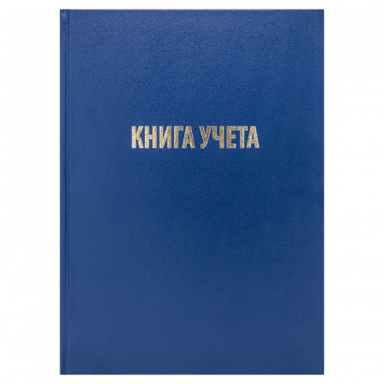 | 1,338 | тг. |  | 0 | на сайт
13 | 7-153188/CL-98-216 | Книга учета, 96л, А4, листы БЕЛЫЕ, твердый переплет, линия, синий. OfficeSpace | 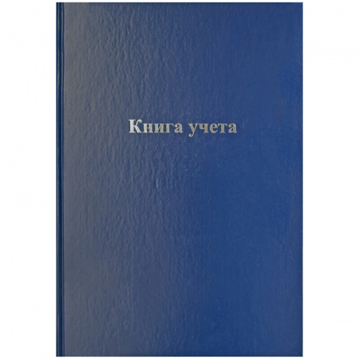 | 1,309 | тг. |  | 0 | на сайт
14 | 7-16084 | Ручка шариковая на подставке, синяя, 0,5 мм, корпус серый, OfficeSpace | 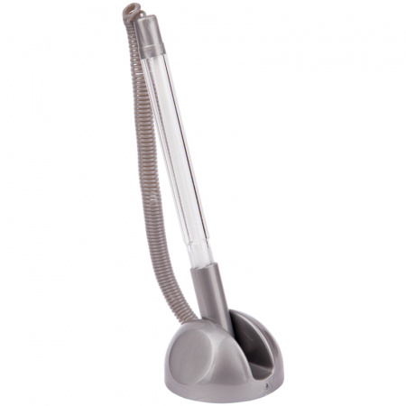 | 286 | тг. |  | 0 | на сайт
15 | 7-Т4бв96кЭ-8950(12342) | Тетрадь А4, 96л., клетка, БУМВИНИЛ. BG, OfficeSpace |  | 598 | тг. |  | 0 | на сайт
16 | 7-280120211 | Мелки школьные, белые, 100шт в,средней твердости, квадратные, картонная коробка, Гамма | 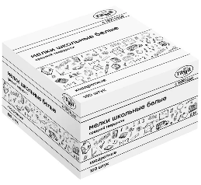 | 878 | тг. |  | 0 | на сайт
17 | 7-2308196 | Мелки школьные, белые, 50шт,мягкой твердости, квадратные, картонная коробка, Гамма | 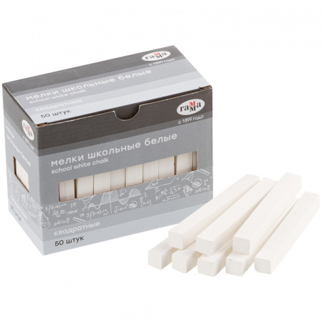 | 930 | тг. |  | 0 | на сайт

 |  |  |  | Итоговая стоимость |  |  | 0 | тг.

